상품제안서
레빗 메탈카드 2.0 USB (4 ~ 128G) | 상품코드: F23843

 |  |  |  |  |  |  | 02-412-0044 | www.easy1.co.kr
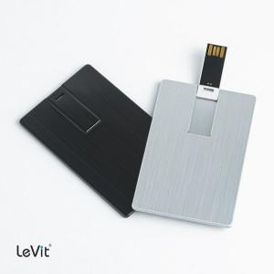

【상세/제작정보】 | 사바리케이스 희망시 별도 문의 바랍니다.

【인쇄/포장옵션】 | 레이저 / 포장지포장

【공급단가】 | 수량 | 100~ | 300~ | 500~ | 1,000~ | 3,000~
*VAT별도 | 8GB | 5,230원 | 5,140원 | 5,010원 | 4,930원 | 4,800원
 | 16GB | 5,340원 | 5,250원 | 5,120원 | 5,030원 | 4,900원
 | 32GB | 6,320원 | 6,220원 | 6,060원 | 5,950원 | 5,800원
 | 64GB | 7,300원 | 7,180원 | 7,000원 | 6,880원 | 6,700원

【상품 URL】 | https://easy1.co.kr:443/src/goods_detail.php?gdno=23843

